关系图
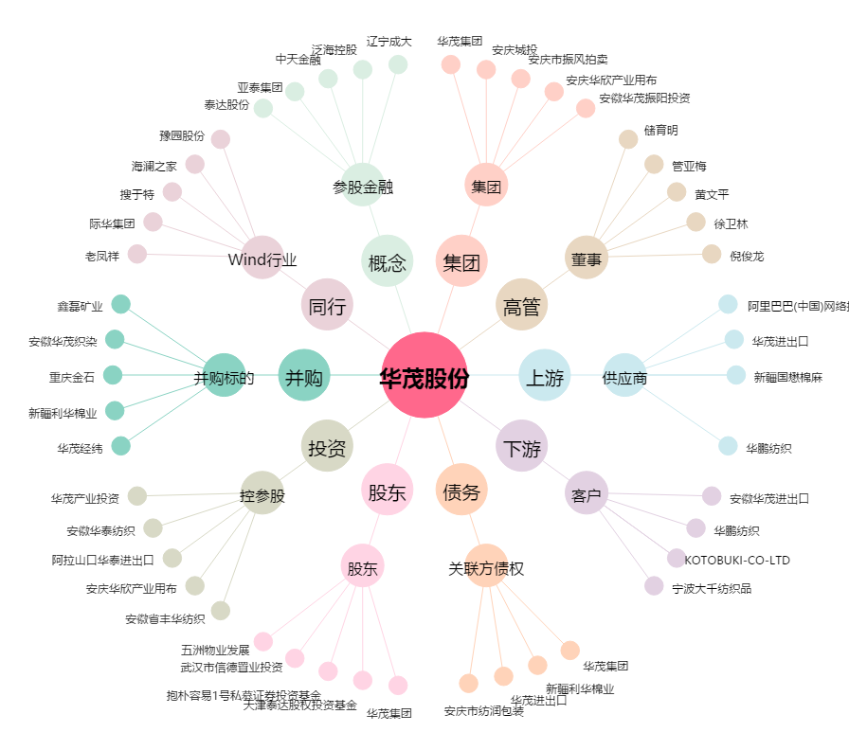
华茂股份[000850.SZ] - 关系概览图

